Sheet1
入库清单 |  |  |  |  | 箱单信息
深圳地址新地址 超光速国际物流外库，新地址： 广东省东莞市凤岗镇五联村科研路9号 收件人（CZ3187） 18922869479 |  |  | 客户代码:CZ3187
 |  |  | 运输方式:TIR卡航

 |  |  | CZ3187-0608-17

序号 | 产品信息 | 外箱箱唛 |  | 数量 | 图片 | 重量 | 体积 | 产品名 | 材质
1 | 38799-Y07U0001-A01 3K黑色拼图垫+8个彩盘 申购：PR2606080149 | CZ3187-0608-17-12 |  | 20 | 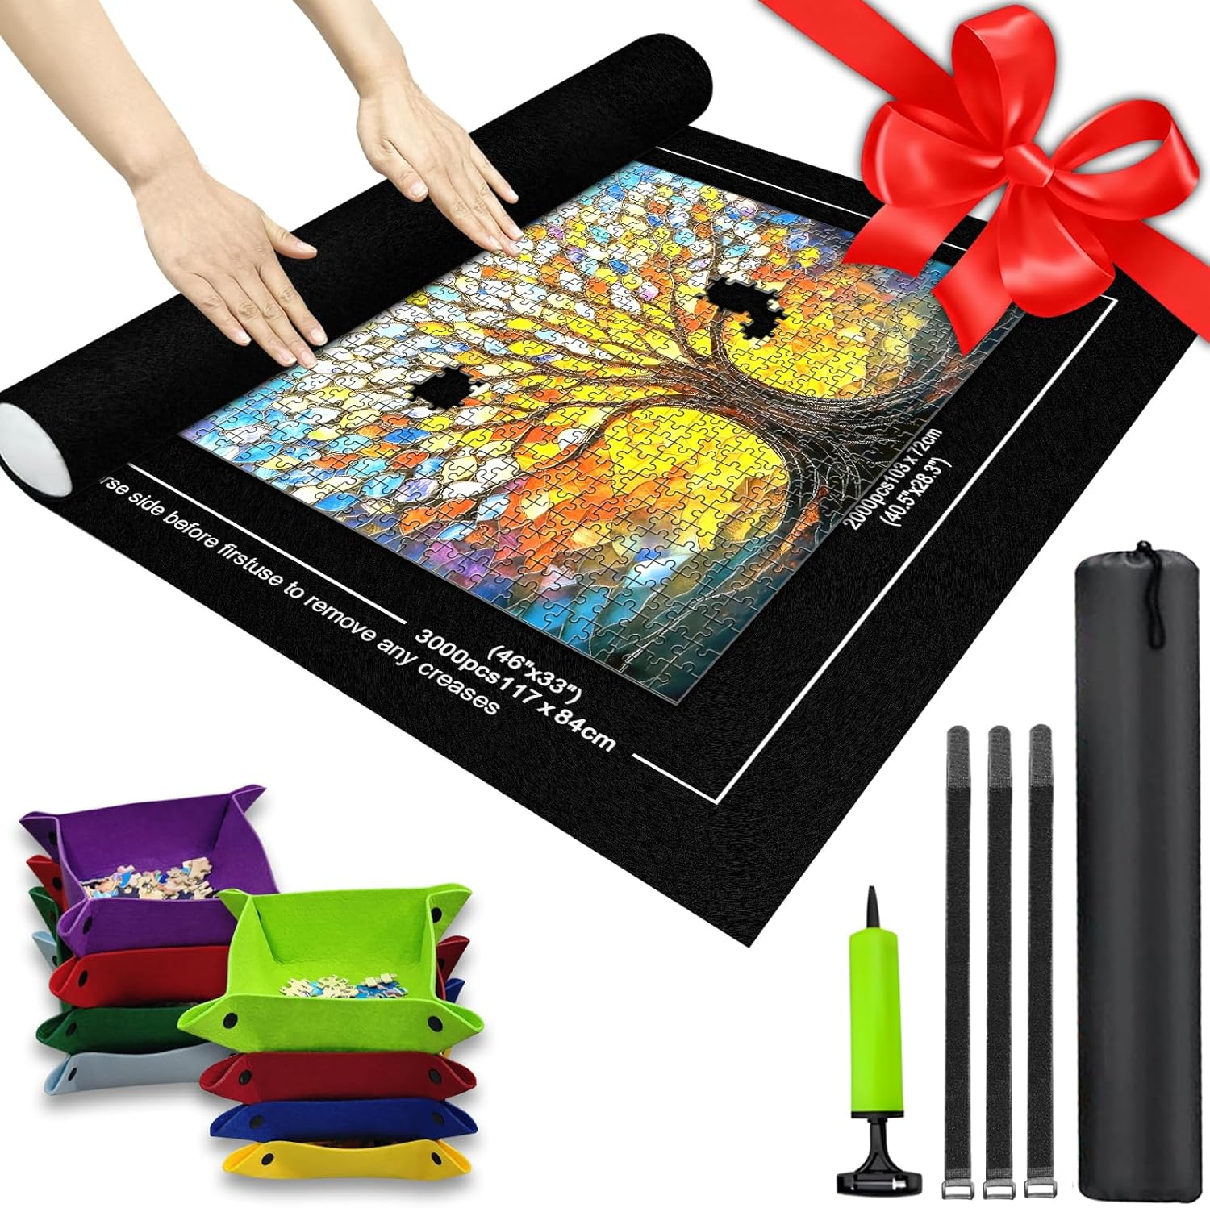 | 99 | 0.82 | 3K黑色拼图垫 | 毛毡
 |  | CZ3187-0608-17-13 |  | 20
 |  | CZ3187-0608-17-14 |  | 20
 |  | CZ3187-0608-17-15 |  | 20
 |  | CZ3187-0608-17-16 |  | 20
 |  | CZ3187-0608-17-17 |  | 20

 |  |  |  |  |  | 总重量 | 总体积 | 密度
 |  |  |  |  |  | 99 | 0.82 | 120.73

